Stuw
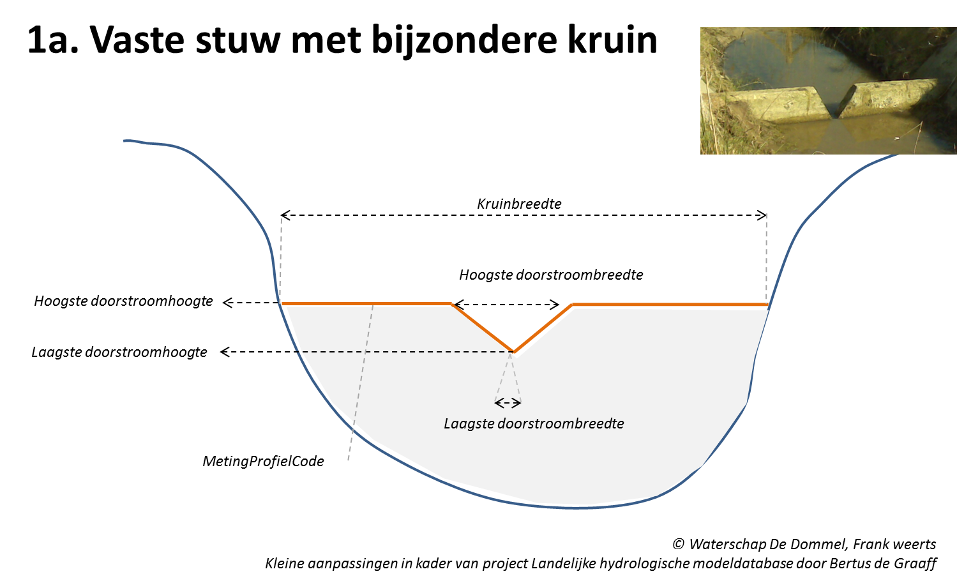
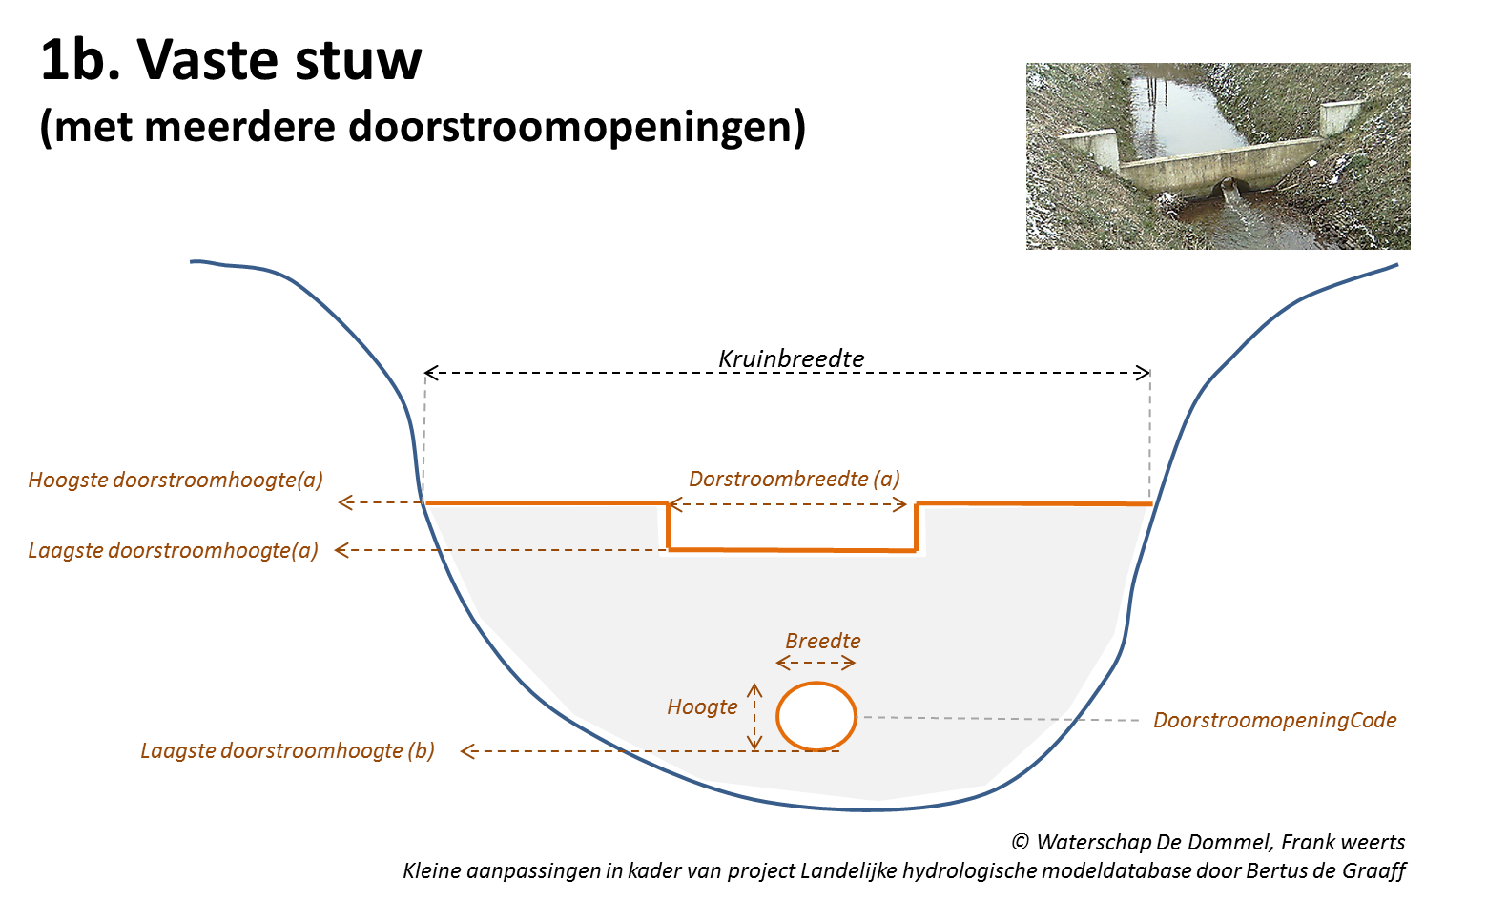
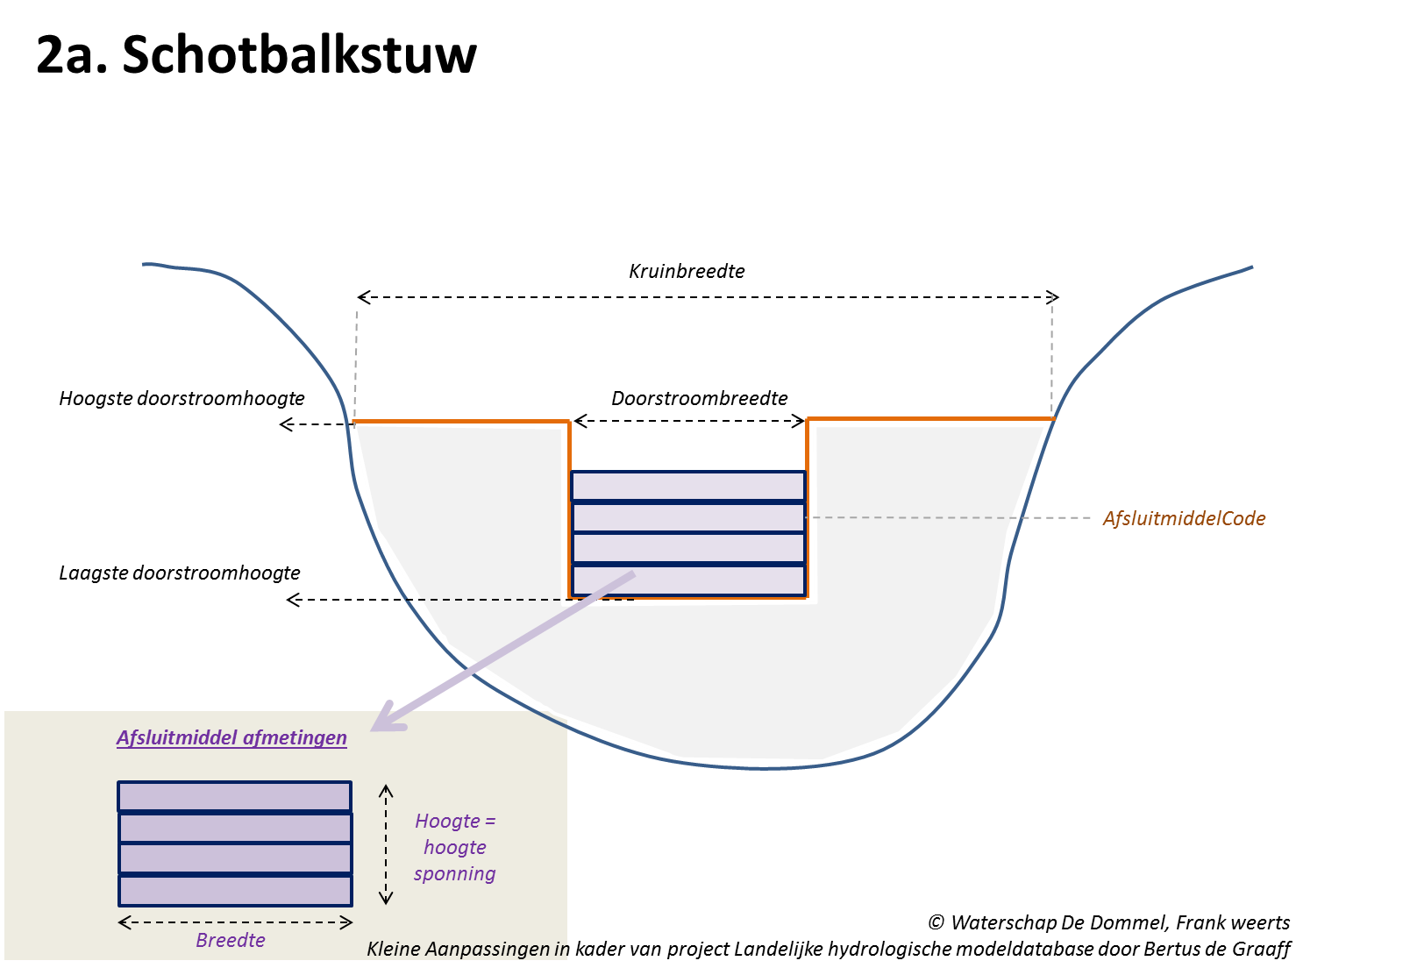
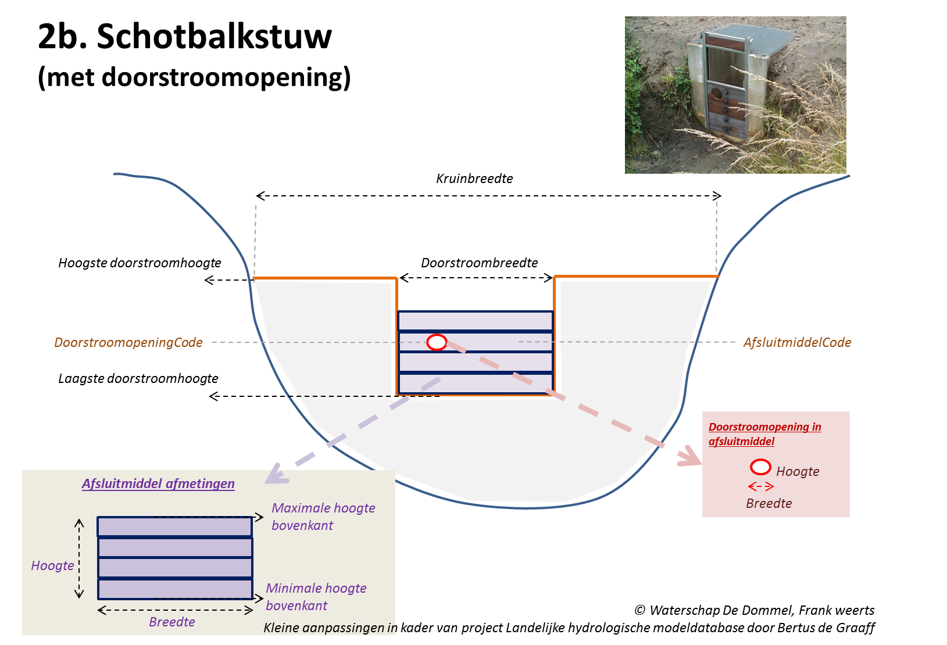
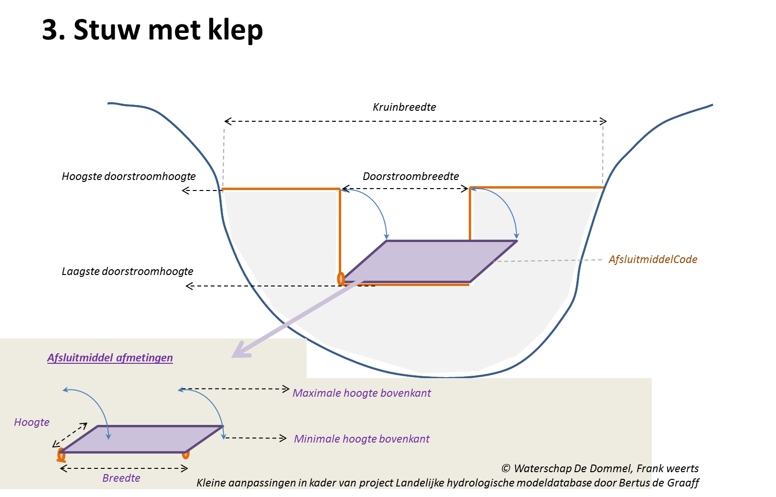
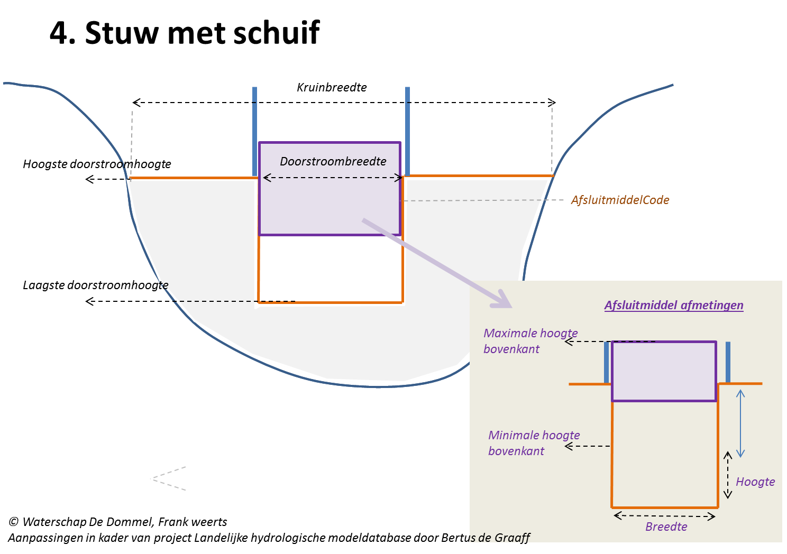
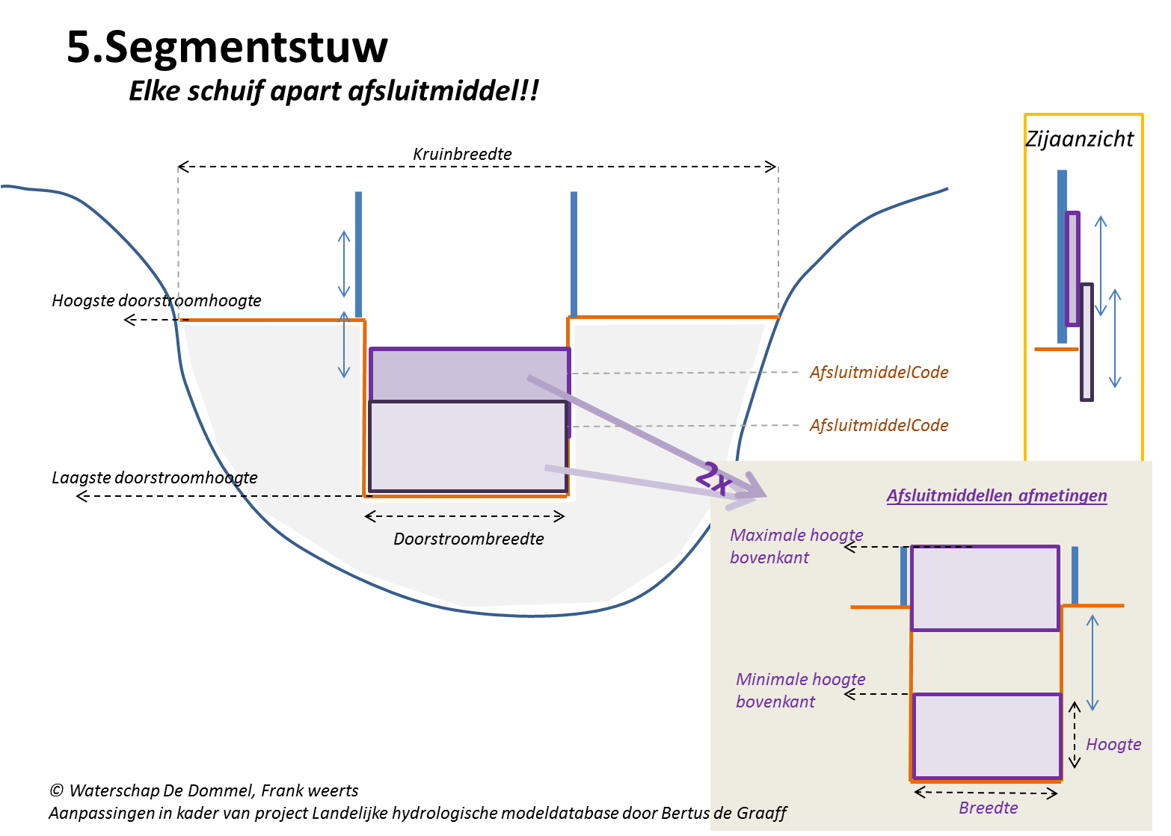
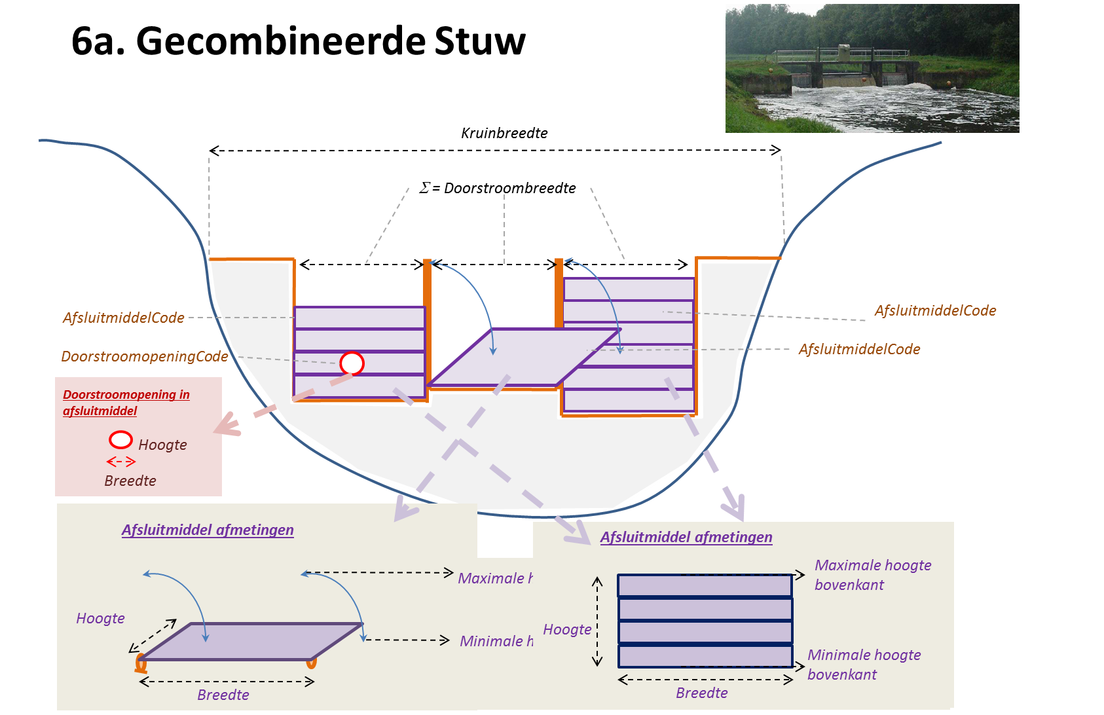
Alle objecten |  |  | Attributen DAMO
Entiteittype/Naam attribuut | Bron | Naam attribuut DAMO | Definitie/toelichting | Type | Eenheid | Verplicht | Eis | Opmerking
generalExtended
Shape | DAMO | Shape | Geometrische representatie van het object middels een punt. | Shape | - | ja | Punt moet exact op het object HydroObject (lijn) liggen
soortstuwcode | DAMO | soortStuw | Een aanduiding voor de voorziening die de stuwing verzorgt of regelt. Typische soorten stuwing zijn: klep, schotbalken, vaste overstort. | Integer | - | nee | Keuzelijst: 1= schotbalkstuw, 2= stuw met schuif, 3= stuw met klep, 4= segmentstuw, 5= cascadestuw, 6= hevelstuw, 7= meetstuw, 8= meetschot, 9= stuw met contra-gewicht, 10= inlaat- en/of aflaatstuw, 11= overlaat, 12= drijverstuw, 13= trommelstuw, 20= gronddamstuw, 21= stuwbak, 22= tuimel- of kantelstuw, 23= balgstuw, 24= brievenbusstuw, 25= knijpstuw, 26= conserveringstuw, 98=overig, 99= onbekend
soortregelbaarheidcode | DAMO | soortRegelbaarheid | Een aanduiding voor de wijze van regelbaarheid | Integer | - | ja | Keuzelijst: 1= niet regelbaar (vast), 2= regelbaar, niet automatisch, 3= regelbaar, automatisch, 4= handmatig, , 98=overig, 99= overig onbekend
 | DAMO | hoogteConstructie | De maatgevende hoogte van de constructie ten opzichte van NAP. | Double | m + NAP | ja |  | Toegevoegd aan HyDAMO_v13
kruinbreedte | DAMO | kruinbreedte | De maatgevende breedte van de stuwconstructie waar het water overheen stroomt in extreme situaties | Double | m | ja
 | DAMO | richting | De oriëntatierichting van de stuw, uitgedrukt in graden t.o.v. het noorden (0 = noord, 180 = zuid enz.) | Double | graden | nee
afvoercoëfficiënt | Extra | afvoerCoefficient | Coëfficiënt die bij de berekening van de afvoer over en door kunstwerken de gevolgen van onvolkomenheden in de schematisatie van de waterbeweging compenseert. | Double | - | ja
dwarsprofielcode | Extra |  | Verwijzing naar code van profiel in object dwarsProfiel. Voor stuwen met een complexe vorm. | String | - | nee |  | wordt opgepakt via profiel, volgt later

Gerelateerde objecten:
Afsluitmiddel
Dwarsprofiel
Doorstroomopening
Voorbeeld van invulling van datamodel (incl. objecten afsluitmiddel en doorstroomopening) voor verschillende stuwtypen:

Gemaal
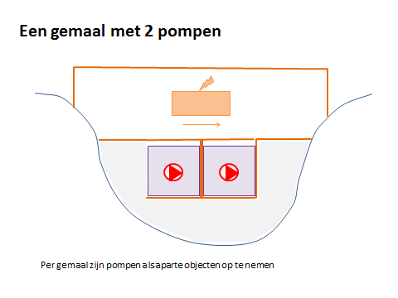
Alle objecten
Entiteittype/Naam attribuut | Bron | Naam attribuut DAMO | Definitie/toelichting | Type | Eenheid | Verplicht | Eis | Opmerking
generalExtended
Shape | DAMO | Shape | Geometrische representatie van het object middels een punt | Shape | - | ja | Punt moet exact op het object HydroObject (lijn) liggen

Gerelateerde objecten:
Pomp

Eén gemaal met 2 pompen (voorbeeld)

MetingProfielPunt
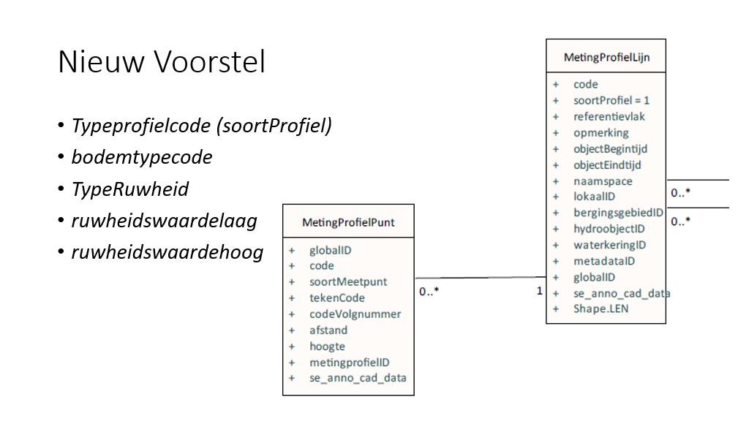
Alle objecten
Entiteittype/Naam attribuut | Bron | Naam attribuut DAMO | Definitie/toelichting | Type | Eenheid | Verplicht | Eis | Opmerking
general
Shape | DAMO | Shape | Geometrische representatie van het object middels een 3D-punt | Shape | - | ja
codegerelateerdobject | Extra |  | Een uniek identificerende code voor het object waarvoor het dwarsprofiel geldig is. | String | - | ja | Unieke code over alle objecten gezien
profielcode | DAMO | metingprofiellijnID | Code van de MetingProfielLijn waartoe het gemeten profielpunt behoort. | String | - | ja | Unieke code over alle objecten gezien
codevolgnummer | DAMO | codeVolgnummer | Volgnummer - van links naar rechts kijkend in de getekende richting van de waterloop | Integer | - | ja | Minimaal 1 en elk opvolgend punt 1 volgnummer hoger.
 | DAMO | soortMeetpunt |  | Integer | - | nee | Keuzelijst uit DAMO: TypeProfiel uitbreiden. Voor HyDAMOv13: geldige waarden zijn Integer vanaf 1 t/m 99.
typeprofielcode | Extra |  | Onderscheid tussen dwarsprofielen van waterlopen (hydroobjecten), stuw, bodemval of brug. | Integer | - | ja | Keuzelijst: 1=stuw, 2=bodemval,3=brug, 4=waterloop_ gemeten of 5=waterloop_theoretisch
 | Extra | typeBodem | Aanduiding voor het gemeten bodemtype. Keuze uit vaste bodem of bovenkant bagger/sliblaag. Veelal gekenmerkt als resp. Z1 en Z2. | Integer | - | ja | Keuzelijst: 1=vaste bodem (Z1) en 2=bovenkant slib (Z2).
ruwheidstypecode | Extra | typeRuwheid | Type ruwheid waarin ruwheid van object gedefinieerd is. Dit komt ipv "materiaal" van DAMO standaard | Integer | - | nee | Keuzelijst: 1=Chezy, 2=Manning, 3=StricklerKn, 4=StricklerKs, 5=White Colebrook, 6=Bos en Bijkerk, 98=overig, 99=onbekend
ruwheidswaardelaag | Extra | ruwheidLaag | Ruwheid van object representatief voor de wintertoestand - hangt samen met typeRuwheid. Dit komt ipv "materiaal" van DAMO standaard. Ruwheid wordt verplicht gedefinieerd in het object HydroObject en kan optioneel gedetailleerd (per segment) worden ingevuld bij MetingProfielPunt of NormGeparametriseerdProfiel. | Double | Variabel | nee
ruwheidswaardehoog | Extra | ruwheidHoog | Ruwheid van object representatief voor begroeide toestand in de zomer - hangt samen met typeRuwheid. Dit komt ipv "materiaal" van DAMO standaard. Ruwheid wordt verplicht gedefinieerd in het object HydroObject en kan optioneel gedetailleerd (per segment) worden ingevuld bij MetingProfielPunt of NormGeparametriseerdProfiel. | Double | Variabel | nee

Gerelateerde objecten:
MetingProfielLijn |  |  | Dit object is samengesteld uit DAMO1.5 object metingProfielPunt

 |  |  | Er is een voorstel ingediend richting DAMO voor versimpeling waarbij er twee Objecten overblijven: MetingProfielPunt MetingProfielLijn

